Agentix
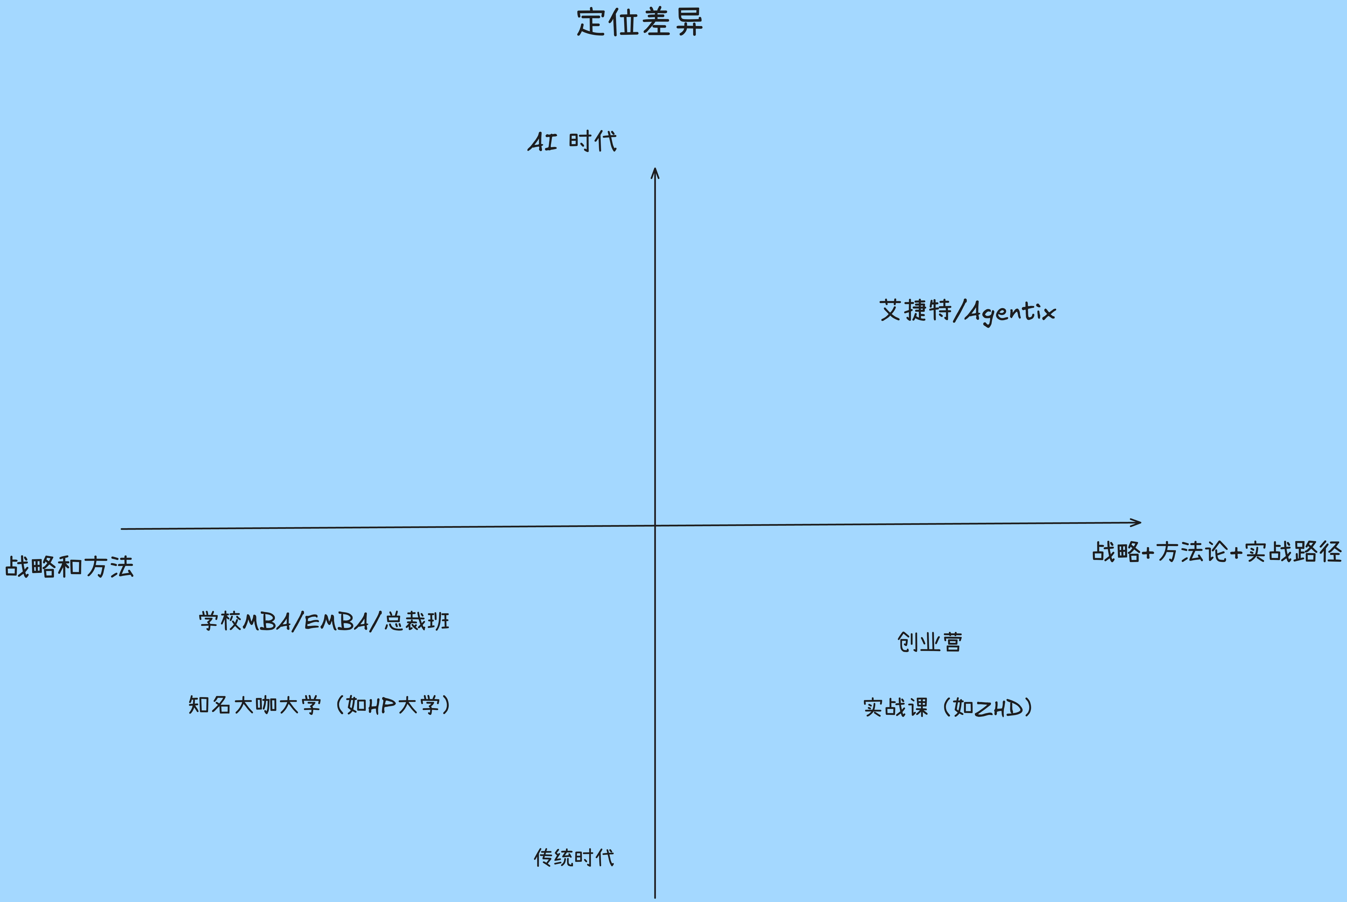
地域选择 | 目标用户群 | 定位 | 产品 | 差异 | 销售和商业模式

中国市场 | 1. 企业家/CEO/打算创业CEO/企业业务线负责人 2. 对如何打造智能体企业有紧迫感的现行者 | 1. 为打造智能体企业从战略、方法论覆盖产品、技术、运营、人才、资本核心关键环节，及实现路径培训课 2. 构建智能体企业的企业家和创业者的生态，一起学习、分享最佳实践、一起合作、一起成长打造下一代成功的智能体企业 | 核心价值主张： 1. 提升企业家在智能体时代的AI认知、打造智能体企业的方法论和实现路径。 2. 企业家有更高的起点 3. 认知+方法论的高度结合落地路径的实战，能落地 | 竞争和替代是什么 1. 没有直接竞争对手 2. 可能替代品是大模型chatbot，但缺乏这么自洽完整的体系 | 线下/线上PLG/渠道： 1. PLG/线下/线上
 |  |  | 解决什么问题什么场景 1. 企业家对为啥和如何打造智能体企业的困惑 2. 融资失败 3. 业务发展不顺，不够快 4. 同质化竞争 | 差异定位矩阵： 1. 市场上有高屋建瓴的战略课程， 也有具体业务实战的如coding， 如何做MCN 2. 但没有基于智能体时代战略+实战落地路径的 | 商业模式，包月/按量/包月+按量/分成/广告： 1. 半公益模式
 |  |  | 是不是智能体为核心价值实现方式 1. 公司运营模式是智能体模式 2. 未来会考虑推出智能体产品 | 团队和公司的比较优势是什么 1. 课程导师：战略到实战的综合能力，实战拥抱AI； 技术/2B/2C；大厂高管/创业CEO/头部投资机构合伙人， 海外/中国，战略/实战 2. 导师助理：AI native 00后
 |  |  | 硬科技驱动，智能驱动 1. 公司运营模式是智能体模式 2. 未来会考虑推出智能体产品

智能体运营系统 | 智能能力 | 团队和文化 | 资本 | 供应链/生态

哪个环节开始使用智能体员工（替代）、智能体系统（赋能）：研发/销售/客服/back-office： 1. back-office智能体化， PLG运营智能体化 | 私有数据/业务SOP/评估系统，微调/RL私有模型： 1. 已经用claude code开放了基于Agent OS 的orchestration 原先，为下一步智能体企业OS做认知和实战做准备 | 创始团队的DNA 1. 战略到实战的综合能力，实战拥抱AI 2. 导师助理：AI native 00后 | 人民币/美国美元/中国美元/其他国际美元： 1. 不融资 | 开放智能： 1. 依赖Agent OS的开放能
 | 核心能力数字化/智能体化： 1. 未来是把导师智能体化 | AI原生的团队（外包/内化）： 1. 内化 |  | 第三方智能体服务 1. back-office 服务包括财务/税务/合同/法务全部外部智能体SaaS公司
激进 |  | AI原生文化（快， 人+智能体）： 1. 快 2. 人+很多智能体工具 | 外部资本 vs 自有现金流： 1. 半公益，+ 有限的学员学费 | 平台/开源 1. 未来智能体企业家社区
 | 微调/RL智能体系统： 1. 未来
智能体企业OS： 未来 | all-in-one的智能体运营系统： 1. 以上AgentOS平台有了路径，不排除用商业化平台做all-in-one

